Hoja1
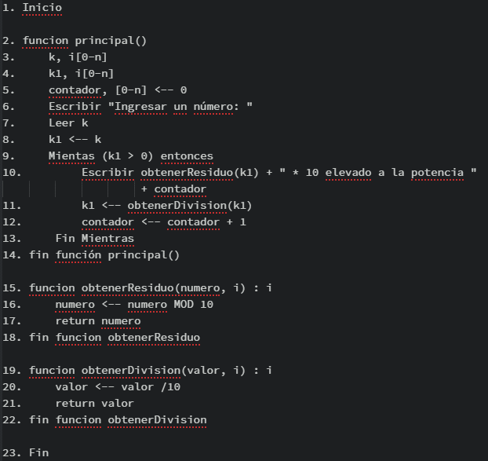
k | k1 | k1 > 0 | numero | numero MOD 10 | contador | imprimir en pantalla | Obtener division | contador + 1
1920
 | 1920
 |  | 1920 > 0 Verdadero
 |  |  | 1920
 |  |  |  | 1920 MOD 10 = 0
 |  |  |  |  | 0
 |  |  |  |  |  | 0 * 10 elevado a la potencia 0
 |  |  |  |  |  |  | 1920 / 10 = 192
 |  |  |  |  |  |  |  | 0 + 1 = 1
 | 192
 |  | 192 > 0 Verdadero
 |  |  | 192
 |  |  |  | 192 MOD 10 = 2
 |  |  |  |  | 1
 |  |  |  |  |  | 2 * 10 elevado a la potencia 1
 |  |  |  |  |  |  | 192 / 10 = 19
 |  |  |  |  |  |  |  | 1 + 1 = 2
 | 19
 |  | 19 > 0 Verdadero
 |  |  | 19
 |  |  |  | 19 MOD 10 = 9
 |  |  |  |  | 2
 |  |  |  |  |  | 9 * 10 elevado a la potencia 2
 |  |  |  |  |  |  | 19 / 10 = 1
 |  |  |  |  |  |  |  | 2 + 1 = 3
 | 1
 |  | 1 > 0 Verdadero
 |  |  | 1
 |  |  |  | 1 MOD 10 = 1
 |  |  |  |  | 1
 |  |  |  |  |  | 1 * 10 elevado a la potencia 3
 |  |  |  |  |  |  | 1 / 10 = 0
 |  |  |  |  |  |  |  | 3 + 1 = 4
 | 0
 |  | 0 > 0 Falso

